0. 표지
 | 문서번호 | CHECKBANG-CA-2026-005
 | 작성자 | 취약점진단팀
 | 보안등급 | Confidential
 | Ver | ver 1.0

"Check방" 취약점 진단

DBMS 서버 이행점검 결과


2026-07-04

2-1. 요약결과(그래프)
 |  | 항목별 양호 비율

진단 도메인 | 평균 점수
1. 계정 관리 | 88.9%
2. 접근 관리 | 100.0%
3. 옵션 관리 | 100.0%
4. 패치 관리 | 50.0%

 |  | 양호 / 취약 / N/A 비율

상태 | 개수
양호 | 20
취약 | 2
N/A | 4

 |  | 영역별 취약 수

영역 | 취약 수
계정 관리 | 1
접근 관리 | 0
옵션 관리 | 0
패치 관리 | 1

3-1. 진단 결과(Oracle)
Oracle 취약점 진단 상세결과(26항목)
진단항목 | No. | 세부 진단항목 | 진단기준 | 1 | EC2AMAZ-305SBHT | EC2AMAZ-305SBHT
 |  |  |  |  | 10.0.152.148 | 10.0.152.148
 |  |  |  |  | 최초진단 | 이행점검
1. 계정관리 | D-01 | 기본 계정의 비밀번호, 정책 등을 변경하여 사용 | 양호: 기본 계정의 초기 비밀번호를 변경하거나 잠금설정한 경우 취약: 기본 계정의 초기 비밀번호를 변경하지 않거나 잠금설정을 하지 않은 경우 | 양호 | 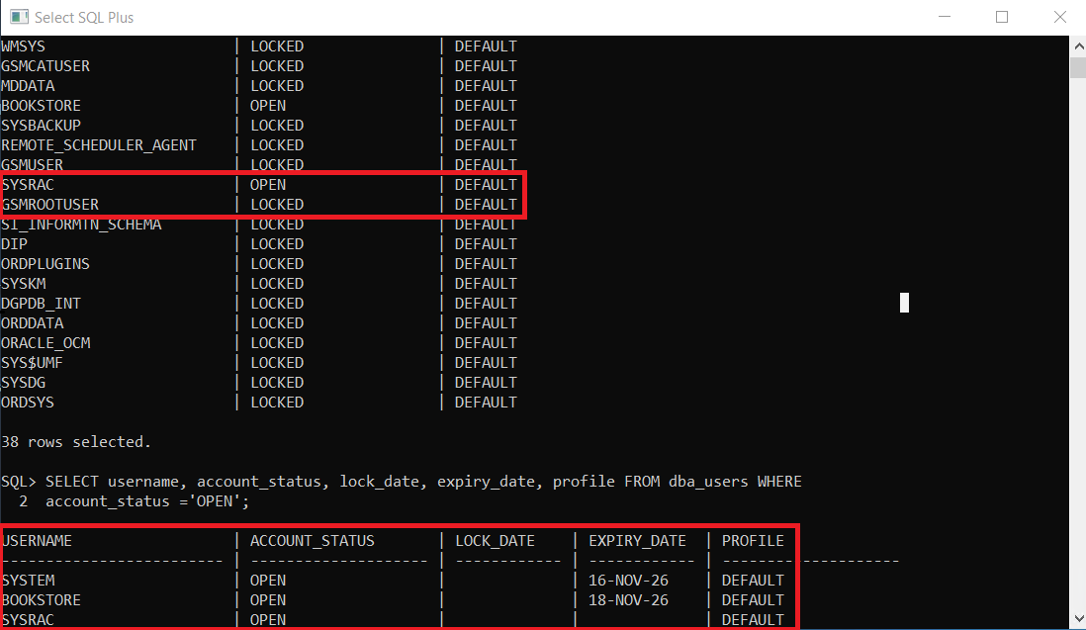 | 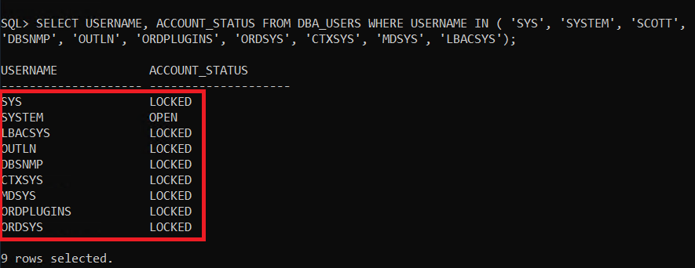
 | D-02 | 데이터베이스의 불필요 계정을 제거하거나, 잠금설정 후 사용 | 양호: 계정 정보를 확인하여 불필요한 계정이 없는 경우 취약: 인가되지 않은 계정, 퇴직자 계정, 테스트 계정 등 불필요한 계정이 존재하는 경우 | 양호
 | D-03 | 비밀번호의 사용기간 및 복잡도를 기관의 정책에 맞도록 설정 | 양호: 기관 정책에 맞게 비밀번호 사용 기간 및 복잡도 설정이 적용된 경우 취약: 기관 정책에 맞게 비밀번호 사용 기간 및 복잡도 설정이 적용되지 않은 경우 | 양호 | 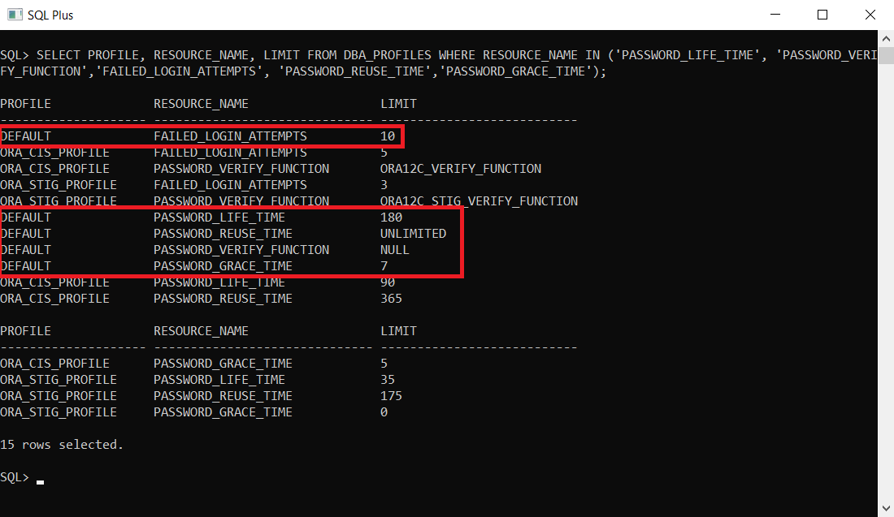 | 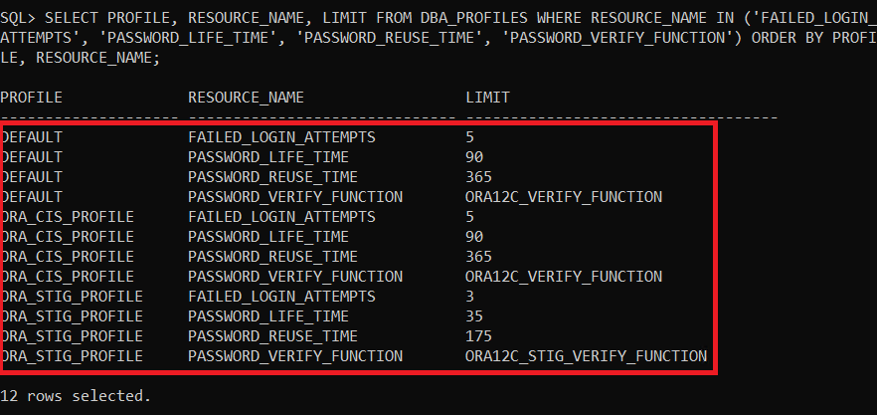
 | D-04 | 데이터베이스 관리자 권한을 꼭 필요한 계정 및 그룹에 대해서만 허용 | 양호: 관리자 권한이 필요한 계정 및 그룹에만 관리자 권한이 부여된 경우 취약: 관리자 권한이 필요 없는 계정 및 그룹에 관리자 권한이 부여된 경우 | 양호 | 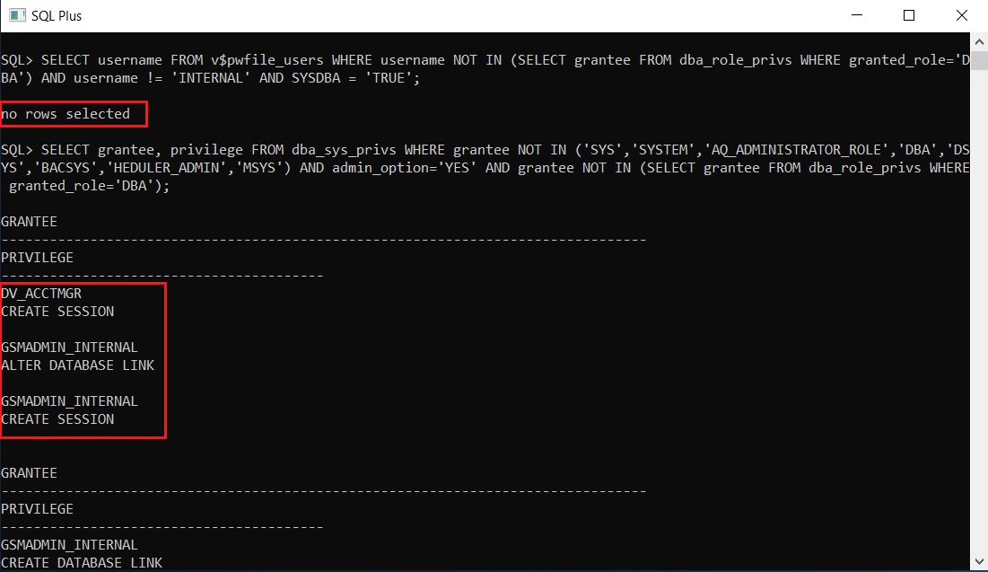 | Oracle 내부 계정이므로 예외 처리하여 양호로 판단
 | D-05 | 비밀번호 재사용에 대한 제약 설정 | 양호: 비밀번호 재사용 제한 설정을 적용한 경우 취약: 비밀번호 재사용 제한 설정을 적용하지 않은 경우 | 양호
 | D-06 | DB 사용자 계정을 개별적으로 부여하여 사용 | 양호: 사용자별 계정을 사용하고 있는 경우 취약: 공용 계정을 사용하고 있는 경우 | 양호 |  | 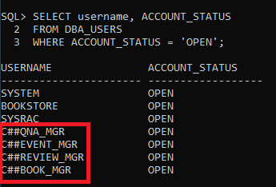
 | D-07 | root 권한으로 서비스 구동 제한 | 양호: DBMS가 root 계정 또는 root 권한이 아닌 별도의 계정 및 권한으로 구동되고 있는 경우 취약: DBMS가 root 계정 또는 root 권한으로 구동되고 있는 경우 | 양호
 | D-08 | 안전한 암호화 알고리즘 사용 | 양호: 해시 알고리즘 SHA-256 이상의 암호화 알고리즘을 사용하고 있는 경우 취약: 해시 알고리즘 SHA-256 미만의 암호화 알고리즘을 사용하고 있는 경우 | 양호
 | D-09 | 일정 횟수의 로그인 실패 시 이에 대한 잠금정책 설정 | 양호: 로그인 시도 횟수를 제한하는 값을 설정한 경우 취약: 로그인 시도 횟수를 제한하는 값을 설정하지 않은 경우 | 양호
2. 접근 관리 | D-10 | 원격에서 DB 서버로의 접속 제한 | 양호: DB 서버에 지정된 IP주소에서만 접근 가능하도록 제한한 경우 취약: DB 서버에 지정된 IP주소에서만 접근 가능하도록 제한하지 않은 경우 | 양호 |  | AWS Security Group을 통한 원격 접속 제한 적용으로 양호로 판단
 | D-11 | DBA 이외의 인가되지 않은 사용자가 시스템 테이블에 접근할 수 없도록 설정 | 양호: 시스템 테이블에 DBA만 접근 가능하도록 설정되어 있는 경우 취약: 시스템 테이블에 DBA 외 일반 사용자 계정이 접근 가능하도록 설정되어 있는 경우 | 양호
 | D-12 | 안전한 리스너 비밀번호 설정 및 사용 | 양호: Listener의 비밀번호가 설정된 경우 취약: Listener의 비밀번호가 설정되어 있지 않은 경우 | N/A | Oracle 12c release 2 이후 버전은 Listener 비밀번호 설정을 지원하지 않으므로 해당사항 없음
 | D-13 | 불필요한 ODBC/OLE-DB 데이터 소스와 드라이브를 제거하여 사용 | 양호: 불필요한 ODBC/OLE-DB가 설치되지 않은 경우 취약: 불필요한 ODBC/OLE-DB가 설치된 경우 | 양호
 | D-14 | 데이터베이스의 주요 설정파일, 비밀번호 파일 등과 같은 주요 파일들의 접근 권한이 적절하게 설정 | 양호: 주요 설정 파일 및 디렉터리의 권한 설정 시 일반 사용자의 수정 권한을 제거한 경우 취약: 주요 설정 파일 및 디렉터리의 권한 설정 시 일반 사용자의 수정 권한을 제거하지 않은 경우 | 양호
 | D-15 | 관리자 이외의 사용자가 오라클 리스너의 접속을 통해 리스너 로그 및 trace 파일에 대한 변경 제한 | 양호: Listener 관련 설정 파일에 대한 권한이 관리자로 설정되어 있으며, Listener로 파라미터를 변경할 수 없게 옵션이 설정된 경우 취약: Listener 관련 설정 파일에 대한 권한이 일반 사용자로 설정되어 있고, Listener로 파라미터를 변경할 수 없게 옵션이 설정되지 않은 경우 | 양호 | 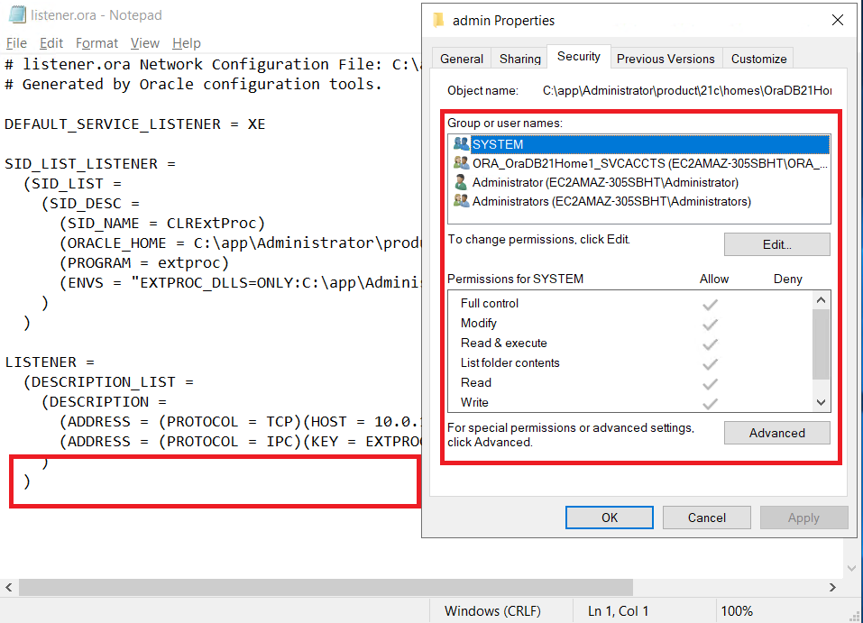 | 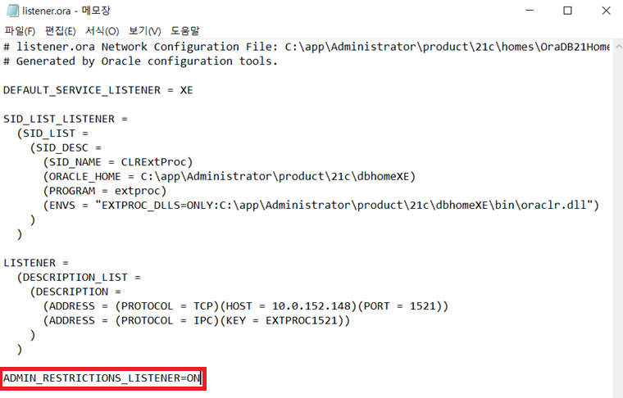
 | D-16 | Windows 인증 모드 사용 | 양호: Windows 인증 모드를 사용하고 sa 계정이 비활성화되어 있는 경우, sa 계정 활성화 시 강력한 암호 정책을 설정한 경우 취약: 혼합 인증 모드를 사용하고, 활성화된 sa 계정에 대한 강력한 암호 정책 설정을 하지 않은 경우 | N/A | Oracle 환경으로 진단 대상이 아님
3. 옵션 관리 | D-17 | Audit Table은 데이터베이스 관리자 계정에 접근하도록 제한 | 양호: Audit Table 접근 권한이 관리자 계정으로 설정한 경우 취약: Audit Table 접근 권한이 일반 계정으로 설정한 경우 | 양호
 | D-18 | 응용프로그램 또는 DBA 계정의 Role이 Public으로 설정되지 않도록 조정 | 양호: DBA 계정의 Role이 Public으로 설정되지 않은 경우 취약: DBA 계정의 Role이 Public으로 설정된 경우 | 양호
 | D-19 | OS_ROLES, REMOTE_OS_AUTHENTICATION, REMOTE_OS_ROLES를 FALSE로 설정 | 양호: OS_ROLES, REMOTE_OS_AUTHENTICATION, REMOTE_OS_ROLES 설정이 FALSE로 설정된 경우 취약: OS_ROLES, REMOTE_OS_AUTHENTICATION, REMOTE_OS_ROLES 설정이 TRUE로 설정되지 않은 경우 | 양호
 | D-20 | 인가되지 않은 Object owner의 제한 | 양호 - Object Owner가 SYS, SYSTEM, 관리자 계정 등으로 제한된 경우 취약: Object Owner가 일반 사용자에게도 존재하는 경우 | 양호
 | D-21 | 인가되지 않은 GRANT OPTION 사용 제한 | 양호: WITH_GRANT_OPTION이 ROLE에 의하여 설정된 경우 취약: WITH_GRANT_OPTION이 ROLE에 의하여 설정되지 않은 경우 | 양호
 | D-22 | 데이터베이스의 자원 제한 기능을 TRUE로 설정 | 양호: RESOURCE_LIMIT 설정이 TRUE로 되어있는 경우 취약: RESOURCE_LIMIT 설정이 FALSE로 되어있는 경우 | 양호
 | D-23 | xp_cmdshell 사용 제한 | 양호: xp_cmdshell이 비활성화 되어 있거나, 활성화 되어 있으면 다음의 조건을 모두 만족하는 경우 1. public의 실행(Execute) 권한이 부여되어 있지 않은 경우 2. 서비스 계정(애플리케이션 연동)에 sysadmin 권한이 부여되어 있지 않은 경우 취약: xp_cmdshell이 활성화 되어 있고, 양호의 조건을 만족하지 않는 경우 | N/A | Oracle 환경으로 진단 대상이 아님
 | D-24 | Registry Procedure 권한 제한 | 양호: 제한이 필요한 시스템 확장 저장 프로시저들이 DBA 외 guest/public에게 부여되지 않은 경우 취약: 제한이 필요한 시스템 확장 저장 프로시저들이 DBA 외 guest/public에게 부여된 경우 | N/A | Oracle 환경으로 진단 대상이 아님
4. 패치 관리 | D-25 | 주기적 보안 패치 및 벤더 권고 사항 적용 | 양호: 보안 패치가 적용된 버전을 사용하는 경우 취약: 보안 패치가 적용되지 않는 버전을 사용하는 경우 | 취약 | 보안 담당자의 부재로 인해 보안 패치를 적용하지 않음
 | D-26 | 데이터베이스의 접근, 변경, 삭제 등의 감사 기록이 기관의 감사 기록 정책에 적합하도록 설정 | 양호: DBMS의 감사 로그 저장 정책이 수립되어 있으며, 정책 설정이 적용된 경우 취약: DBMS에 대한 감사 로그 저장을 하지 않거나, 정책 설정이 적용되지 않은 경우 | 양호

